記法
Mind作成手順

Unikktile記法。

 | textile記法のような独自記法。テキストベースでMindを編集する。
 | Unikktile記法をSVG領域にレンダリングする。

 | 行
 |  | １行、１アイテム。

 | 列
 |  | 列は | 区切り。
 |  | スペースはDB登録時に自動Trim。
 |  | 改行コードはDB登録時に \n に統一。

 | アイテム

 |  | 列

 |  |  | 列 No |  | 列名 | 説明
 |  |  | 1 |  | No | アイテムのNo。ユニークな正数。
 |  |  | 2 |  | Sentence | 表示文。
 |  |  | 3 |  | Fill | 塗りつぶしカラー。RGBか色名。
 |  |  | 4 |  | Stroke | 枠線カラー。RGB16進かRGB色名。
 |  |  | 5 |  | StrokeWidth | 枠線の太さ。正数。
 |  |  | 6 |  | URL | リンク先URL。

 |  | サンプル

 |  |  | 1|Asp.Net Core|#ffffa3|orange|5|http://e.com
 |  |  | 2|SQLServer|#ffffa3|orange|5|http://e.com

 | アイテム間の関係性

 |  | 列

 |  |  | 列 No |  | 列名 |  | 説明
 |  |  | 1 |  | Base item no |  | 関係元アイテムのNo。ユニークな正数。
 |  |  | 2 |  | Symbol |  | 関係性を表す記号。
 |  |  | 3 |  | Related item no |  | 関係先アイテムのNo。ユニークな正数。
 |  |  | 4 |  | Sentence |  | 表示文。

 |  | 記号内訳

 |  |  | 記号 |  | 説明
 |  |  | > |  | 左側のアイテムは、右側のアイテムに依存する。親子関係をRectの重なりで表す。
 |  |  | - |  | 左側のアイテムは、右側のアイテムに接続する。アイテム間の接続関係をLineで表す。

 |  | サンプル

 |  |  | 1|>|2|https

叩き台。

 | タイトル

 |  | Asp.Net Core Webシステム

 | 説明

 |  | 2019年に構築した、Asp.Net Core ベースWebシステムの構成。
 |  | WebサーバのSSHポートは、イントラのIPからのみ接続可能にし、更に、イントラのIPを動的にしている。

 | アイテム

 |  | Patern 1

 |  |  | アイテム |  |  |  | 1|Webサイト||||
 |  |  |  |  |  |  | 2|Webサーバー||||

 |  |  | アイテム間の関係性 |  |  |  | 2|>|1|

 |  | アイテム Patern 2

 |  |  | アイテム |  |  |  | 1|Webサイト||||
 |  |  |  |  |  |  | 2|Webサーバー||||
 |  |  |  |  |  |  | 3|CentOS 7.7||||

 |  |  | アイテム間の関係性 |  |  |  | 2|>|1|
 |  |  |  |  |  |  | 3|>|2|

 |  | アイテム Patern 3

 |  |  | アイテム |  |  |  | 1|Webサイト||||
 |  |  |  |  |  |  | 2|Webサーバー||||
 |  |  |  |  |  |  | 3|CentOS 7.7||||
 |  |  |  |  |  |  | 4|.NET Core 2.2.7||||
 |  |  |  |  |  |  | 5|Nginx||||

 |  |  | アイテム間の関係性 |  |  |  | 2|>|1|
 |  |  |  |  |  |  | 3|>|2|
 |  |  |  |  |  |  | 4|>|3|
 |  |  |  |  |  |  | 5|>|3|

 |  | アイテム Patern 4
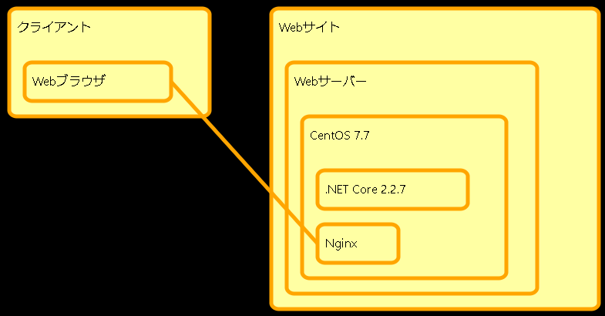
 |  |  | アイテム |  |  |  | 1|Webサイト||||
 |  |  |  |  |  |  | 2|Webサーバー||||
 |  |  |  |  |  |  | 3|CentOS 7.7||||
 |  |  |  |  |  |  | 4|.NET Core 2.2.7||||
 |  |  |  |  |  |  | 5|Nginx||||
 |  |  |  |  |  |  | 100|クライアント||||
 |  |  |  |  |  |  | 101|Webブラウザ||||

 |  |  | アイテム間の関係性 |  |  |  | 2|>|1|
 |  |  |  |  |  |  | 3|>|2|
 |  |  |  |  |  |  | 4|>|3|
 |  |  |  |  |  |  | 5|>|3|
 |  |  |  |  |  |  | 101|>|100|
 |  |  |  |  |  |  | 101|-|5|

 |  | アイテム Patern 5

 |  |  | アイテム |  |  |  | 1|サーバーホスティングサービス||||
 |  |  |  |  |  |  | 2|Webサーバー||||
 |  |  |  |  |  |  | 3|CentOS 7.7||||
 |  |  |  |  |  |  | 4|.NET Core 2.2.7||||
 |  |  |  |  |  |  | 5|Nginx||||
 |  |  |  |  |  |  | 6|SSH||||
 |  |  |  |  |  |  | 100|クライアント||||
 |  |  |  |  |  |  | 101|Webブラウザ||||
 |  |  |  |  |  |  | 200|イントラ||||
 |  |  |  |  |  |  | 201|Windows||||
 |  |  |  |  |  |  | 202|PuTTY||||

 |  |  | アイテム間の関係性 |  |  |  | 2|>|1|
 |  |  |  |  |  |  | 3|>|2|
 |  |  |  |  |  |  | 4|>|3|
 |  |  |  |  |  |  | 5|>|3|
 |  |  |  |  |  |  | 6|>|3|
 |  |  |  |  |  |  | 101|>|100|
 |  |  |  |  |  |  | 201|>|200|
 |  |  |  |  |  |  | 202|>|201|
 |  |  |  |  |  |  | 203|>|201|
 |  |  |  |  |  |  | 101|-|5|
 |  |  |  |  |  |  | 6|-|202|

 |  | アイテム Patern 6

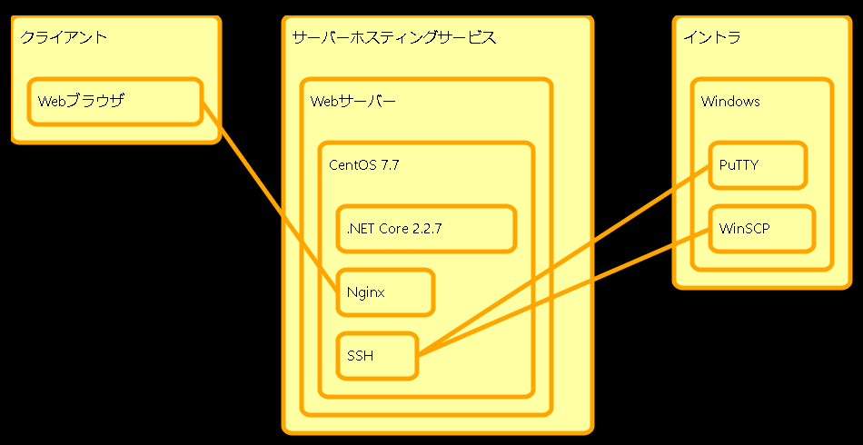
 |  |  | アイテム |  |  |  | 1|サーバーホスティングサービス||||
 |  |  |  |  |  |  | 2|Webサーバー||||
 |  |  |  |  |  |  | 3|CentOS 7.7||||
 |  |  |  |  |  |  | 4|.NET Core 2.2.7||||
 |  |  |  |  |  |  | 5|Nginx||||
 |  |  |  |  |  |  | 6|SSH||||
 |  |  |  |  |  |  | 100|クライアント||||
 |  |  |  |  |  |  | 101|Webブラウザ||||
 |  |  |  |  |  |  | 200|イントラ||||
 |  |  |  |  |  |  | 201|Windows||||
 |  |  |  |  |  |  | 202|PuTTY||||
 |  |  |  |  |  |  | 203|WinSCP||||

 |  |  | アイテム間の関係性 |  |  |  | 2|>|1|
 |  |  |  |  |  |  | 3|>|2|
 |  |  |  |  |  |  | 4|>|3|
 |  |  |  |  |  |  | 5|>|3|
 |  |  |  |  |  |  | 6|>|3|
 |  |  |  |  |  |  | 101|>|100|
 |  |  |  |  |  |  | 201|>|200|
 |  |  |  |  |  |  | 202|>|201|
 |  |  |  |  |  |  | 203|>|201|
 |  |  |  |  |  |  | 101|-|5|
 |  |  |  |  |  |  | 6|-|202|
 |  |  |  |  |  |  | 6|-|203|

 |  | アイテム Patern 6

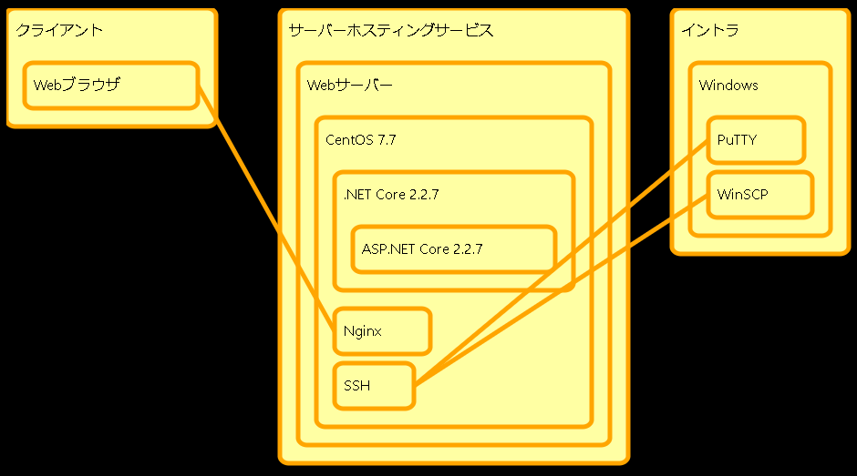
 |  |  | アイテム |  |  |  | 1|サーバーホスティングサービス||||
 |  |  |  |  |  |  | 2|Webサーバー||||
 |  |  |  |  |  |  | 3|CentOS 7.7||||
 |  |  |  |  |  |  | 4|.NET Core 2.2.7||||
 |  |  |  |  |  |  | 7|ASP.NET Core 2.2.7||||
 |  |  |  |  |  |  | 5|Nginx||||
 |  |  |  |  |  |  | 6|SSH||||
 |  |  |  |  |  |  | 100|クライアント||||
 |  |  |  |  |  |  | 101|Webブラウザ||||
 |  |  |  |  |  |  | 200|イントラ||||
 |  |  |  |  |  |  | 201|Windows||||
 |  |  |  |  |  |  | 202|PuTTY||||
 |  |  |  |  |  |  | 203|WinSCP||||

 |  |  | アイテム間の関係性 |  |  |  | 2|>|1|
 |  |  |  |  |  |  | 3|>|2|
 |  |  |  |  |  |  | 4|>|3|
 |  |  |  |  |  |  | 5|>|3|
 |  |  |  |  |  |  | 6|>|3|
 |  |  |  |  |  |  | 7|>|4|
 |  |  |  |  |  |  | 101|>|100|
 |  |  |  |  |  |  | 201|>|200|
 |  |  |  |  |  |  | 202|>|201|
 |  |  |  |  |  |  | 203|>|201|
 |  |  |  |  |  |  | 101|-|5|
 |  |  |  |  |  |  | 6|-|202|
 |  |  |  |  |  |  | 6|-|203|

 |  | アイテム Patern 7

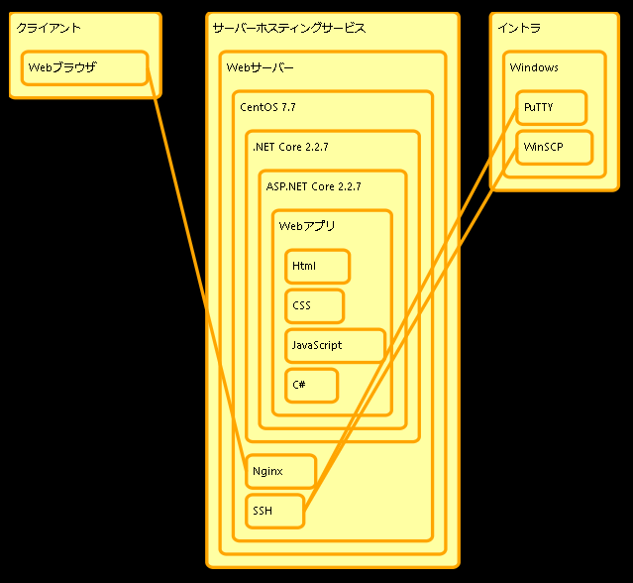
 |  |  | アイテム |  |  |  | 1|サーバーホスティングサービス||||
 |  |  |  |  |  |  | 2|Webサーバー||||
 |  |  |  |  |  |  | 3|CentOS 7.7||||
 |  |  |  |  |  |  | 4|.NET Core 2.2.7||||
 |  |  |  |  |  |  | 7|ASP.NET Core 2.2.7||||
 |  |  |  |  |  |  | 8|Webアプリ||||
 |  |  |  |  |  |  | 9|Html||||
 |  |  |  |  |  |  | 10|CSS||||
 |  |  |  |  |  |  | 11|JavaScript||||
 |  |  |  |  |  |  | 12|C#||||
 |  |  |  |  |  |  | 5|Nginx||||
 |  |  |  |  |  |  | 6|SSH||||
 |  |  |  |  |  |  | 100|クライアント||||
 |  |  |  |  |  |  | 101|Webブラウザ||||
 |  |  |  |  |  |  | 200|イントラ||||
 |  |  |  |  |  |  | 201|Windows||||
 |  |  |  |  |  |  | 202|PuTTY||||
 |  |  |  |  |  |  | 203|WinSCP||||

 |  |  | アイテム間の関係性 |  |  |  | 2|>|1|
 |  |  |  |  |  |  | 3|>|2|
 |  |  |  |  |  |  | 4|>|3|
 |  |  |  |  |  |  | 5|>|3|
 |  |  |  |  |  |  | 6|>|3|
 |  |  |  |  |  |  | 7|>|4|
 |  |  |  |  |  |  | 8|>|7|
 |  |  |  |  |  |  | 9|>|8|
 |  |  |  |  |  |  | 10|>|8|
 |  |  |  |  |  |  | 11|>|8|
 |  |  |  |  |  |  | 12|>|8|
 |  |  |  |  |  |  | 101|>|100|
 |  |  |  |  |  |  | 201|>|200|
 |  |  |  |  |  |  | 202|>|201|
 |  |  |  |  |  |  | 203|>|201|
 |  |  |  |  |  |  | 101|-|5|
 |  |  |  |  |  |  | 6|-|202|
 |  |  |  |  |  |  | 6|-|203|

 |  | アイテム Patern 8

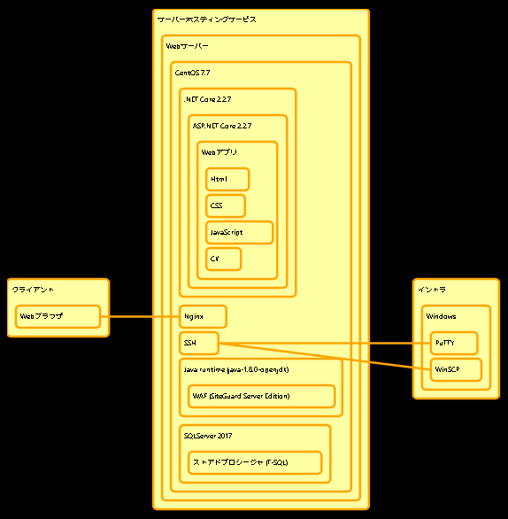
 |  |  | アイテム |  |  |  | 1|サーバーホスティングサービス||||
 |  |  |  |  |  |  | 2|Webサーバー||||
 |  |  |  |  |  |  | 3|CentOS 7.7||||
 |  |  |  |  |  |  | 4|.NET Core 2.2.7||||
 |  |  |  |  |  |  | 7|ASP.NET Core 2.2.7||||
 |  |  |  |  |  |  | 8|Webアプリ||||
 |  |  |  |  |  |  | 9|Html||||
 |  |  |  |  |  |  | 10|CSS||||
 |  |  |  |  |  |  | 11|JavaScript||||
 |  |  |  |  |  |  | 12|C#||||
 |  |  |  |  |  |  | 13|Java runtime (java-1.8.0-openjdk)||||
 |  |  |  |  |  |  | 14|WAF (SiteGuard Server Edition)||||
 |  |  |  |  |  |  | 15|SQLServer 2017||||
 |  |  |  |  |  |  | 16|ストアドプロシージャ (T-SQL)||||
 |  |  |  |  |  |  | 5|Nginx||||
 |  |  |  |  |  |  | 6|SSH||||
 |  |  |  |  |  |  | 100|クライアント||||
 |  |  |  |  |  |  | 101|Webブラウザ||||
 |  |  |  |  |  |  | 200|イントラ||||
 |  |  |  |  |  |  | 201|Windows||||
 |  |  |  |  |  |  | 202|PuTTY||||
 |  |  |  |  |  |  | 203|WinSCP||||

 |  |  | アイテム間の関係性 |  |  |  | 2|>|1|
 |  |  |  |  |  |  | 3|>|2|
 |  |  |  |  |  |  | 4|>|3|
 |  |  |  |  |  |  | 5|>|3|
 |  |  |  |  |  |  | 6|>|3|
 |  |  |  |  |  |  | 7|>|4|
 |  |  |  |  |  |  | 8|>|7|
 |  |  |  |  |  |  | 9|>|8|
 |  |  |  |  |  |  | 10|>|8|
 |  |  |  |  |  |  | 11|>|8|
 |  |  |  |  |  |  | 12|>|8|
 |  |  |  |  |  |  | 13|>|3|
 |  |  |  |  |  |  | 14|>|13|
 |  |  |  |  |  |  | 15|>|3|
 |  |  |  |  |  |  | 16|>|15|
 |  |  |  |  |  |  | 101|>|100|
 |  |  |  |  |  |  | 201|>|200|
 |  |  |  |  |  |  | 202|>|201|
 |  |  |  |  |  |  | 203|>|201|
 |  |  |  |  |  |  | 101|-|5|
 |  |  |  |  |  |  | 6|-|202|
 |  |  |  |  |  |  | 6|-|203|

 |  | アイテム Patern 9

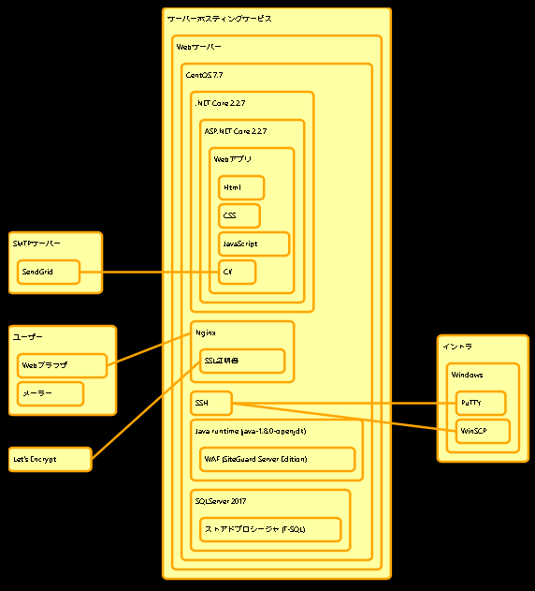
 |  |  | アイテム |  |  |  | 1|サーバーホスティングサービス||||
 |  |  |  |  |  |  | 2|Webサーバー||||
 |  |  |  |  |  |  | 3|CentOS 7.7||||
 |  |  |  |  |  |  | 4|.NET Core 2.2.7||||
 |  |  |  |  |  |  | 7|ASP.NET Core 2.2.7||||
 |  |  |  |  |  |  | 8|Webアプリ||||
 |  |  |  |  |  |  | 9|Html||||
 |  |  |  |  |  |  | 10|CSS||||
 |  |  |  |  |  |  | 11|JavaScript||||
 |  |  |  |  |  |  | 12|C#||||
 |  |  |  |  |  |  | 13|Java runtime (java-1.8.0-openjdk)||||
 |  |  |  |  |  |  | 14|WAF (SiteGuard Server Edition)||||
 |  |  |  |  |  |  | 15|SQLServer 2017||||
 |  |  |  |  |  |  | 16|ストアドプロシージャ (T-SQL)||||
 |  |  |  |  |  |  | 5|Nginx||||
 |  |  |  |  |  |  | 17|SSL証明書||||
 |  |  |  |  |  |  | 6|SSH||||
 |  |  |  |  |  |  | 100|ユーザー||||
 |  |  |  |  |  |  | 101|Webブラウザ||||
 |  |  |  |  |  |  | 102|メーラー||||
 |  |  |  |  |  |  | 200|イントラ||||
 |  |  |  |  |  |  | 201|Windows||||
 |  |  |  |  |  |  | 202|PuTTY||||
 |  |  |  |  |  |  | 203|WinSCP||||
 |  |  |  |  |  |  | 300|SendGrid||||
 |  |  |  |  |  |  | 400|Let's Encrypt||||

 |  |  | アイテム間の関係性 |  |  |  | 2|>|1|
 |  |  |  |  |  |  | 3|>|2|
 |  |  |  |  |  |  | 4|>|3|
 |  |  |  |  |  |  | 5|>|3|
 |  |  |  |  |  |  | 6|>|3|
 |  |  |  |  |  |  | 7|>|4|
 |  |  |  |  |  |  | 8|>|7|
 |  |  |  |  |  |  | 9|>|8|
 |  |  |  |  |  |  | 10|>|8|
 |  |  |  |  |  |  | 11|>|8|
 |  |  |  |  |  |  | 12|>|8|
 |  |  |  |  |  |  | 13|>|3|
 |  |  |  |  |  |  | 14|>|13|
 |  |  |  |  |  |  | 15|>|3|
 |  |  |  |  |  |  | 16|>|15|
 |  |  |  |  |  |  | 17|>|5|
 |  |  |  |  |  |  | 101|>|100|
 |  |  |  |  |  |  | 102|>|100|
 |  |  |  |  |  |  | 201|>|200|
 |  |  |  |  |  |  | 202|>|201|
 |  |  |  |  |  |  | 203|>|201|
 |  |  |  |  |  |  | 101|-|5|
 |  |  |  |  |  |  | 6|-|202|
 |  |  |  |  |  |  | 6|-|203|
 |  |  |  |  |  |  | 300|-|12|
 |  |  |  |  |  |  | 400|-|17|

 |  | アイテム Patern 10

 |  |  | アイテム |  |  |  | 1|サーバーホスティングサービス||||
 |  |  |  |  |  |  | 2|Webサーバー||||
 |  |  |  |  |  |  | 3|CentOS 7.7||||
 |  |  |  |  |  |  | 4|.NET Core 2.2.7||||
 |  |  |  |  |  |  | 7|ASP.NET Core 2.2.7||||
 |  |  |  |  |  |  | 8|Webアプリ||||
 |  |  |  |  |  |  | 9|Html||||
 |  |  |  |  |  |  | 10|CSS||||
 |  |  |  |  |  |  | 11|JavaScript||||
 |  |  |  |  |  |  | 12|C#||||
 |  |  |  |  |  |  | 13|Java runtime (java-1.8.0-openjdk)||||
 |  |  |  |  |  |  | 14|WAF (SiteGuard Server Edition)||||
 |  |  |  |  |  |  | 15|SQLServer 2017||||
 |  |  |  |  |  |  | 16|ストアドプロシージャ (T-SQL)||||
 |  |  |  |  |  |  | 5|Nginx||||
 |  |  |  |  |  |  | 17|SSL証明書||||
 |  |  |  |  |  |  | 6|SSHサーバー||||
 |  |  |  |  |  |  | 100|ユーザー||||
 |  |  |  |  |  |  | 101|Webブラウザ||||
 |  |  |  |  |  |  | 102|メーラー||||
 |  |  |  |  |  |  | 200|イントラ||||
 |  |  |  |  |  |  | 201|Windows||||
 |  |  |  |  |  |  | 202|PuTTY||||
 |  |  |  |  |  |  | 203|WinSCP||||
 |  |  |  |  |  |  | 300|SMTPサーバー||||
 |  |  |  |  |  |  | 301|SendGrid||||
 |  |  |  |  |  |  | 400|SSL認証局||||
 |  |  |  |  |  |  | 401|Let's Encrypt||||

 |  |  | アイテム間の関係性 |  |  |  | 2|>|1|
 |  |  |  |  |  |  | 3|>|2|
 |  |  |  |  |  |  | 4|>|3|
 |  |  |  |  |  |  | 5|>|3|
 |  |  |  |  |  |  | 6|>|3|
 |  |  |  |  |  |  | 7|>|4|
 |  |  |  |  |  |  | 8|>|7|
 |  |  |  |  |  |  | 9|>|8|
 |  |  |  |  |  |  | 10|>|8|
 |  |  |  |  |  |  | 11|>|8|
 |  |  |  |  |  |  | 12|>|8|
 |  |  |  |  |  |  | 13|>|3|
 |  |  |  |  |  |  | 14|>|13|
 |  |  |  |  |  |  | 15|>|3|
 |  |  |  |  |  |  | 16|>|15|
 |  |  |  |  |  |  | 17|>|5|
 |  |  |  |  |  |  | 101|>|100|
 |  |  |  |  |  |  | 102|>|100|
 |  |  |  |  |  |  | 201|>|200|
 |  |  |  |  |  |  | 202|>|201|
 |  |  |  |  |  |  | 203|>|201|
 |  |  |  |  |  |  | 401|>|400|
 |  |  |  |  |  |  | 5|-|8|
 |  |  |  |  |  |  | 5|-|14|
 |  |  |  |  |  |  | 101|-|5|
 |  |  |  |  |  |  | 6|-|202|
 |  |  |  |  |  |  | 6|-|203|
 |  |  |  |  |  |  | 301|-|12|
 |  |  |  |  |  |  | 401|-|17|

 |  |  | Lineにテキスト
 |  |  |  | 5|https||||
 |  |  |  | 15|リバースプロキシ||||

 |  |  | 10|Firewal||||

 |  |  | 自動配色

 |  |  | リンク

 |  |  | 1|Asp.Net Core|#ffffa3|orange|5|
 |  |  | 2|SQLServer|#ffffa3|orange|5|http://e.com

 |  | アイテム間の関係性

 |  |  | 12|>|7|https

